상품제안서
포켓용 UV 양우산(파우치증정) | 상품코드: S42417

 |  |  |  |  |  |  | 02-713-8555 | www.synergygift.co.kr
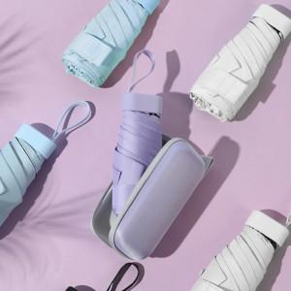

【상세/제작정보】 | <span style="font-size: 14pt;">※ 칼라인쇄는 케이스에만 가능합니다.</span><br>

【인쇄/포장옵션】 | [기본인쇄] 레이저, [케이스] 케이스칼라 / 포장지포장

【공급단가】 | 수량 | 50~ | 100~ | 500~ | 1,000~ | 3,000~
*VAT별도 | 단가 | 5,690원 | 5,490원 | 5,090원 | 5,040원 | 4,910원

【상품 URL】 | https://www.synergygift.co.kr:443/src/goods_detail.php?gdno=42417

